关系图
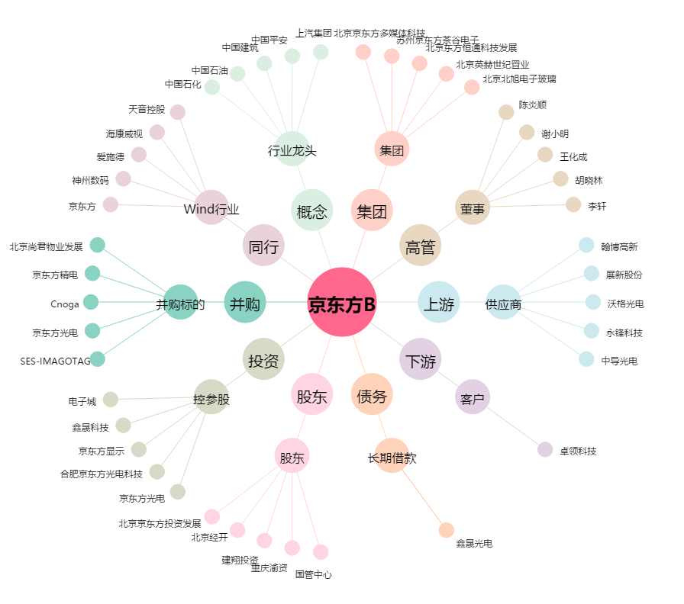
京东方B[200725.SZ] - 关系概览图

